Sheet1
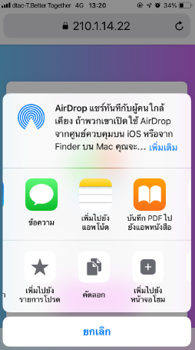
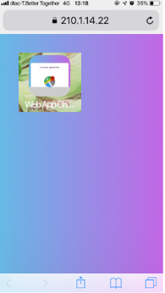
6. การเพิ่ม ICON ไปหน้าจอหลัก (เฉพาะการเข้าใช้งานครั้งแรก)
 | ระบบปฏิบัติการ : IOS
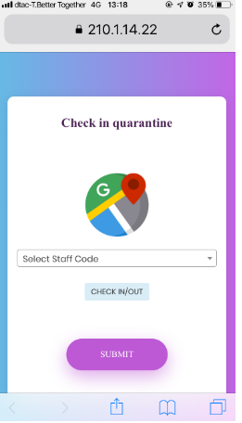

ปรากฎ ICON ที่หน้าจอ

2.Click

OR
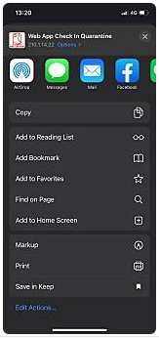
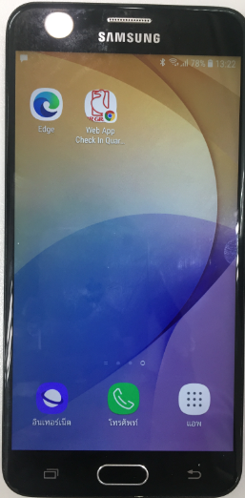

2.Click

ปรากฎ ICON ที่หน้าจอ
1.Click

 |  | ระบบปฏิบัติการ : Android
1.Click

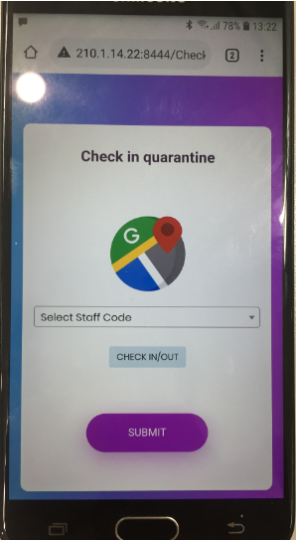
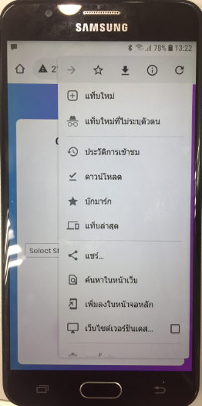
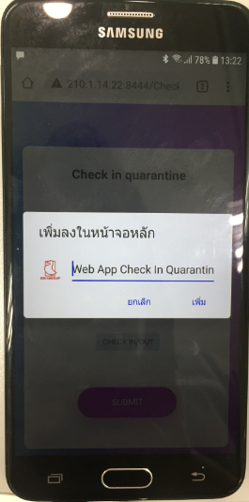
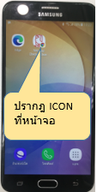

3.Click
2.Click
(เพิ่มลงในหน้าจอหลัก)

7. สามารถเข้าใช้งานผ่านทาง ICON ได้เลยเมื่อติดตั้งสำเร็จ

Sheet2
